상품제안서
에코너 S2 LED 디지털 체중계 | 상품코드: S37471

 |  |  |  |  |  |  | 02-713-8555 | www.synergygift.co.kr
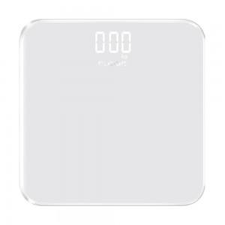 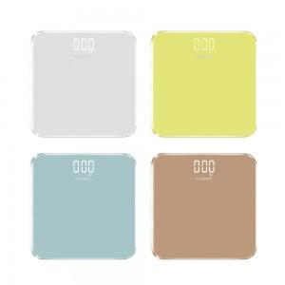 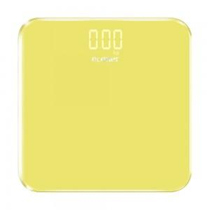

【상세/제작정보】 | <p><span style="font-size: 12pt;">- 4가지 컬러의 컴팩트한 사이즈의 체중계</span></p><p><span style="font-size: 12pt;">- 최소 0.2kg ~ 최대 180kg까지 무게측정가능</span></p><p><span style="font-size: 12pt;">- 하단의 개개의 정밀 스마트센서 칩 내장으로 정밀측정가능</span></p><p><span style="font-size: 12pt;">- 5kg 이상으로 무게가 감지되면 자동으로 전원이 켜진후 무게를 측정하기 시작</span></p><p><span style="font-size: 12pt;">- 킬로그램, 파운드 2가지 단위로 측정이 가능</span></p><p><span style="font-size: 12pt;">- 편리한 C타입 충전으로 번거롭게 건전지를 교체 할 필요가 없음</span></p>

【인쇄/포장옵션】 | 실크, 레이저 / 포장지포장

【공급단가】 | 수량 | 30~ | 100~ | 500~ | 1,000~ | 3,000~
*VAT별도 | 단가 | 12,700원 | 11,900원 | 11,200원 | 11,000원 | 9,900원

【상품 URL】 | https://www.synergygift.co.kr:443/src/goods_detail.php?gdno=37471

